Đăng nhập
ĐĂNG NHẬP

KỸ THUẬT BẢNG QUYẾT ĐỊNH
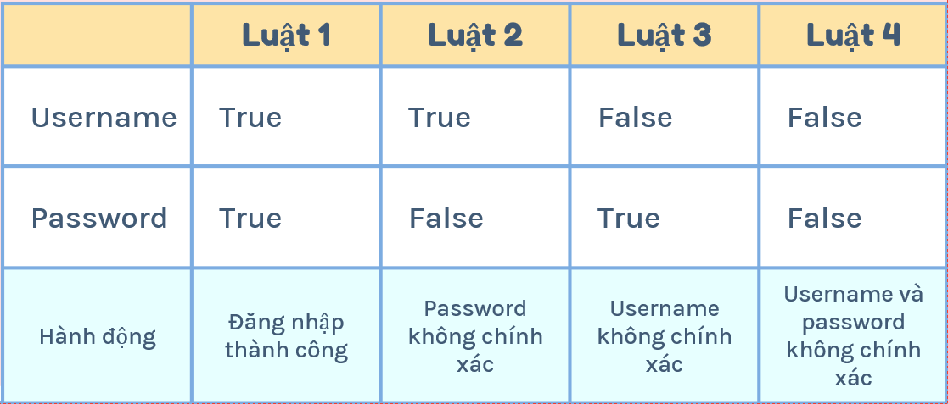

Mô tả: | CASE1: Cả tên người dùng và mật khẩu đều chính xác: điều hướng đến trang chủ
 | CASE2: Tên người dùng đúng, nhưng mật khẩu sai: hiển thị một thông báo lỗi
 | CASE3: Tên người dùng sai, nhưng mật khẩu đúng: hiển thị một thông báo lỗi
 | CASE4: Tên người dùng và mật khẩu đều sai: hiển thị một thông báo lỗi

Test case Đăng nhập
Test case | Chức năng | Mô tả | Bước thực hiện | Data | Kết quả mong đợi | Kết quả thực tế | Trạng thái
TC-01 | Đăng nhập | Kiểm tra tài khoản và mật khẩu | Nhập dữ liệu đúng vào ô Username và Password, ấn Đăng Nhập | Username: nguyenvanhien Password:11111111 | Đăng nhập thành công | Đăng nhập thành công | Pass
TC-02 | Đăng nhập | Kiểm tra tài khoản | Nhập dữ liệu vào ô Username | Username: KH1 Password:11111111 | Thông báo sai tài khoản | Thông báo sai tài khoản hoặc mật khẩu | Fail
TC-03 | Đăng nhập | Kiểm tra mật khẩu | Nhập dữ liệu vào ô PassWord | Username: nguyenvanhien Password:1 | Thông báo sai mật khẩu | Thông báo sai tài khoản hoặc mật khẩu | Fail
TC-04 | Đăng nhập | Kiểm tra tài khoản và mật khẩu | Nhập dữ liệu sai vào ô Username và PassWord, ấn Đăng Nhập | Username: admin1 Password:123 | Thông báo sai tài khoản và mật khẩu | Thông báo sai tài khoản hoặc mật khẩu | Fail
KỸ THUẬT: LƯỢT ĐỒ CHUYỂN TRẠNG THÁI

STATE | VALID PASSWORD |  | INVALID PASSWORD
S1: Start | - |  | -
S2: 1st | S6 |  | S3
S3: 2nd | S6 |  | S4
S4: 3rd | S6 |  | S5
S5: Login failed | - |  | -
S6: Successful LogIn | - |  | -

incorret password
 | Lược đồ trạng thái: hành động đăng nhập sử dụng quyền admin của hệ thống: |  |  |  |  | Login failed
incorret password
incorret password

 |  | Start | logIn 1st | LogIn 2nd | LogIn 3rd
corret password
corret password
corret password

 |  |  |  | Successful LogIn

 |  | STATE | VALID PASSWORD | INVALID PASSWORD
 |  | S1: Start | - | -
 |  | S2: 1st | S6 | S2
 |  | S3: 2nd | S6 | S3
 |  | S4: 3rd | S6 | S5
 |  | S5: Login failed | - | -
 |  | S6: Successful LogIn | - | -

Tìm kiếm
TÌM KIẾM
 |  |  | Kỹ thuật: Chuyển đổi trạng thái
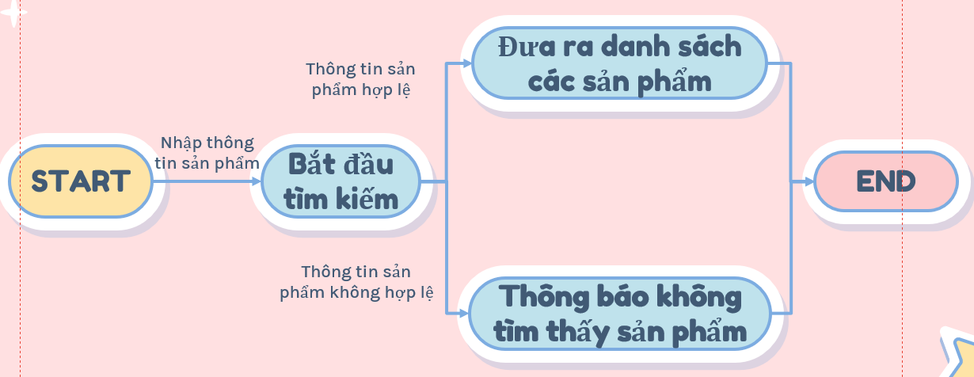

Test case | Chức năng | Mô tả | Bước thực hiện | Data | Kết quả mong đợi | Kết quả thực tế | Trạng thái
TC-01 | Tìm kiếm | Tìm kiếm thông tin sản phẩm | Nhấp vào thanh "Tìm kiếm" & nhập nội dung muốn tìm kiếm | lenovo hoặc i5 10800H | Hiện sản phẩm và thông báo "Đã tìm thấy 5 sản phẩm" | Hiện sản phẩm nhưng không thông báo | Fail
TC-02 | Tìm kiếm | Tìm kiếm thông tin sản phẩm | Nhấp vào thanh "Tìm kiếm" & nhập nội dung muốn tìm kiếm | laptop abcdkm hoặc i11 | Hiện thông báo không tìm thấy sản phẩm muốn tìm | Hiện thông báo không tìm thấy sản phẩm muốn tìm | Pass

Quản lý mua sản phẩm
Thanh toán
Kỹ thuật : chuyển đổi trạng thái

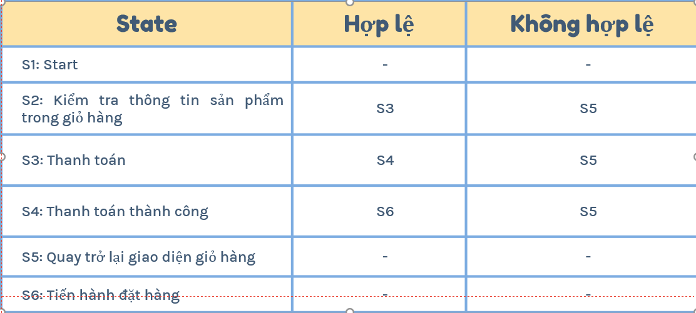

Các test case tường ứng
 | Test case | Chức năng | Mô tả | Bước thực hiện | Kết quả mong đợi | Kết quả thực tế | Trạng thái
 | TC--01 | Mua hàng | Thêm 1 sản phẩm vào giỏ hàng và thanh toán | Nhấn"Mua Hàng" & vào "giỏ hàng" & nhấn "thanh toán" | Mua hàng thành công | Mua hàng thành công | Pass
 | TC--02 | Mua hàng | Thêm 1 sản phẩm vào giỏ hàng và thanh toán | Nhấn"Mua Hàng" & vào "giỏ hàng" &chỉnh sửa thêm hoặc xóa SP | Mua hàng thành công | Mua hàng thành công | Pass
 | TC--03 | Mua hàng | Thêm 1 sản phẩm vào giỏ hàng và thanh toán | Nhấn"Mua Hàng" & vào "giỏ hàng" & nhấn "thanh toán" | Mua hàng thành công | Sản phẩm đã bán hết | Fail

Áp dụng giảm giá
ƯU ĐÃI

Kỹ thuật bảng quyết định
khuyến mãi khi mua laptop
Điều kiện |  | R1 | R2 | R3 | R4 | R5 | R6 | R7 | R8 | R9 | R10 | R11 | R12 | R13 | R14 | R15 | R16
 | Ryzen 7 / core I 7 | N | N | N | N | N | N | N | N | Y | Y | Y | Y | Y | Y | Y | Y
 | Ryzen 5 / Ryzen 3 or I5 / I3 | N | N | N | N | Y | Y | Y | Y | N | N | N | N | Y | Y | Y | Y
 | CPU khác | N | N | Y | y | N | N | Y | Y | N | N | Y | Y | N | N | Y | Y
 | Macbook | N | Y | N | y | N | Y | N | Y | N | Y | N | Y | N | Y | N | Y

Hoạt động | Ưu đãi giảm giá(VND) | 0 | 1tr | 0 | 1tr | 300k | 1tr300k | 300k | 1tr300k | 500k | 1tr500k | 500k | 1tr500k | 800k | 1tr800k | 800k | 1tr800k

 | Test Case | Input |  |  | Output
 | 1 | Mua i7/R7,R5/I5/R3/I3,Mac |  |  | Giảm 1tr800k
 | 2 | Mua i7/R7,R5/I5/R3/I3 |  |  | Giảm 800k
 | 3 | Mua i7/R7 |  |  | Giảm 500k
 | 4 | Mua R5/I5/R3/I3 |  |  | Giảm 300k
 | 5 | Mua Mac |  |  | Giảm 1tr
 |  |  |  |  |  |  |  |  |  |  |  |  |  |  | Lược đồ trạng thái: hành động đăng nhập sử dụng quyền admin của hệ thống |  |  |  |  |  |  | Login failed

 |  |  |  |  |  |  |  |  |  |  |  |  |  |  |  |  |  | incorret password |  | incorret password
 |  |  |  |  |  |  |  |  |  |  |  |  |  |  | Start |  | logIn 1st |  | LogIn 2nd |  | LogIn 3rd
correct password
correct password
correct password
Bảng quyết định
Chương trình giảm giá cho HSSV Khi mua tại cửa hàng CvG: Đối tượng là sinh viên có thẻ sinh viên còn thời hạn sử dụng hoặc học sinh có CCCD/CMND được giảm 500k. Giảm 1 triệu khi mua Apple Macbook. Giảm thêm 100k khi mua kèm chuột trên 500k.
 |  |  |  |  |  |  |  |  |  |  |  |  |  |  |  |  |  |  | Successful LogIn
 |  | R1 | R2 | R3 | R4 | R5 | R6 | R7 | R8
Condition | Mua Apple Macbook | Y | Y | Y | N | N | N | N | Y |  |  |  |  |  |  | STATE |  | VALID PASSWORD |  | INVALID PASSWORD
 | Mua laptop kèm chuột trên 500k | Y | Y | N | Y | N | N | Y | N |  |  |  |  |  |  | S1: Start |  | - |  | -
 | Là học sinh, sinh viên | Y | N | Y | Y | N | Y | N | N |  |  |  |  |  |  | S2: 1st |  | S6 |  | S2
Actions | Giảm giá |  |  |  |  |  |  |  |  |  |  |  |  |  |  | S3: 2nd |  | S6 |  | S3
 |  | 1 triệu 700k | X | 1 triệu 600K | 600K | X | 500K | X | X |  |  |  |  |  |  | S4: 3rd |  | S6 |  | S5
 |  |  |  |  |  |  |  |  |  |  |  |  |  |  |  | S5: Login failed |  | - |  | -
 |  |  |  |  |  |  |  |  |  |  |  |  |  |  |  | S6: Successful LogIn |  | - |  | -

 | Test Case | Input |  |  |  | Output
 | 1 | Là HSSV, mua apple Macbook, mua kèm chuột trên 500k |  |  |  | Giảm 1 triệu 700k
 | 2 | Là HSSV, mua apple Macbook |  |  |  | Giảm 1 triệu 600K
 | 3 | Là HSSV, mua kèm chuột |  |  |  | Giảm 600K
 | 4 | Là HSSV |  |  |  | Giảm 500K

Hộp trắng
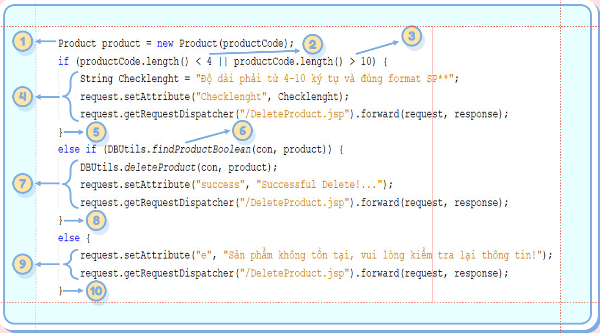
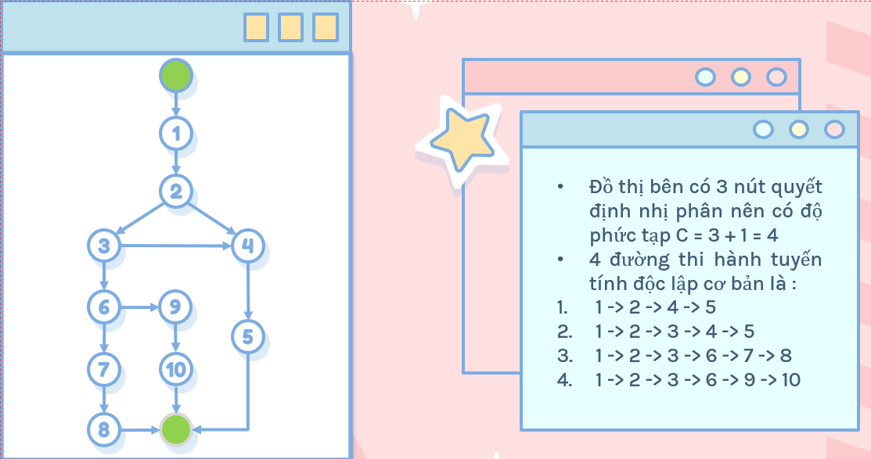

Test case | Chức năng | Mô tả | Bước thực hiện | Data | Kết quả mong đợi | Kết quả thực tế | Trạng thái
1 -> 2 -> 4 | Xóa sản phẩm | Xóa sản phẩm khi nhập sai chiều dài mã sản phẩm | nhập mã vào ô mã sản phẩm và nhấn xóa | nvh
1 -> 2 -> 3 -> 4 | Xóa sản phẩm | Xóa sản phẩm nhập mã sản phẩm hợp lệ | nhập mã vào ô mã sản phẩm và nhấn xóa | SP01
1 -> 2 -> 3 -> 5 -> 6 | Xóa sản phẩm | Xóa sản phẩm nhập mã sản phẩm không hợp lệ | nhập mã vào ô mã sản phẩm và nhấn xóa
1 -> 2 -> 3 -> 5 -> 7

